計画書兼確認書 (記載例)
記載例

斐川町地域農業再生協議会会長 様

 | 「水田活用の直接支払交付金」５年水張りルール実施計画書兼確認書

 |  |  |  |  |  | 計画書作成日 | 2024-05-31

耕作者氏名（自署） |  | 斐川 太郎

 | 実施ほ場地番 | 面 積 (㎡) | 水張り期間計画 |  |  | 作付状況
 |  |  | （予定） |  |  | R2 | R3 | R4 | R5 | R6
1 | 斐川町荘原1234-56 | 2,000 | 2024-06-12 | ～ | 2024-07-20 | 大麦 | 水張 | 大麦 | 大麦 | 大麦
2 | 斐川町荘原5678-12 | 2,500 | 2024-06-12 | ～ | 2024-07-20 | 大麦 | 水張 | 大麦 | 大麦 | 大麦
3 | 斐川町学頭1111-22 | 3,000 | 2024-06-12 | ～ | 2024-07-20 | 大麦 | 水張 | 大麦 | 大麦 | 大麦
4 |  |  |  | ～
5 |  |  |  | ～
6 |  |  |  | ～
7 |  |  |  | ～
8 |  |  |  | ～
※１カ月以上水張りを実施してください。
※水張り終了後、実施報告書を提出してください。

斐川町地域農業再生協議会確認欄
機 関 名
確認者氏名
確 認 日
※水張り実施期間内に確認作業を行う。
確認は以下について目視等にて行う。
・ほ場全面に水が張られているか。
・通常の水稲作付け時の水位があるか。

報告書 (記載例)
記載例

斐川町地域農業再生協議会会長 様

「水田活用の直接支払交付金」５年水張りルール実施報告書

 |  |  |  |  |  | 報告書作成日 | 2024-07-10

耕作者氏名（自署） |  | 斐川 太郎

 |  | 今作・今後の情報 |  |  |  |  |  | 前作付け品目
 | 実施ほ場地番 | 面 積 (㎡) | 水張り期間（計画） |  |  | 今後の作付予定
 |  |  |  |  |  | 作物名 | 作付時期
1 | 斐川町荘原1234-56 | 2,000 | 2024-06-12 | ～ | 2024-07-20 | そば | R6.8～R6.11 | 大麦
2 | 斐川町荘原5678-12 | 2,500 | 2024-06-12 | ～ | 2024-07-20 | そば | R6.8～R6.11 | 大麦
3 | 斐川町学頭1111-22 | 3,000 | 2024-06-12 | ～ | 2024-07-20 | そば | R6.8～R6.11 | 大麦
4 |  |  |  | ～
5 |  |  |  | ～
6 |  |  |  | ～
7 |  |  |  | ～
8 |  |  |  | ～
※添付資料として地番ごとの実施状況がわかる写真（全景）を提出してください。

写真台帳（記載例）
記載例

「水田活用の直接支払交付金」５年水張りルール実施状況写真

実施年度 | 令和 | 6 | 年度
耕作者 | （自署） |  | 斐川 太郎

写真番号 | 1 |  |  | 写真番号 | 2
※１ 水張りの最初（1回目）と最後（2回目）の写真を
添付ください。
※２ 最初（1回目）と最後（2回目）の撮影の間隔は、
１ヶ月以上あけるようにしてください
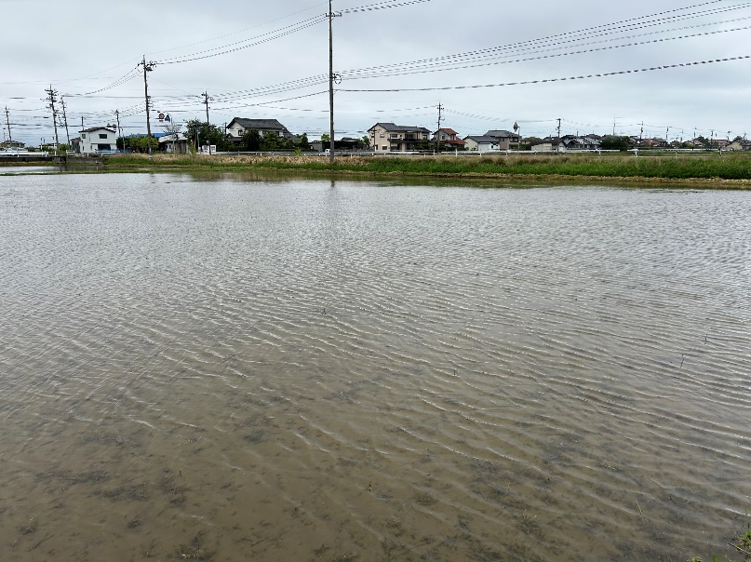
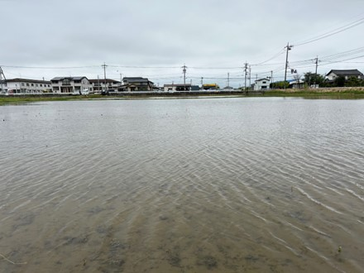

実施ほ場地番 |  | 斐川町荘原1234-56 |  | 実施ほ場地番 |  | 斐川町荘原1234-56

写真撮影日 （１回目） |  | 2024-06-12 |  | 写真撮影日 （２回目） |  | 2024-07-20

写真番号 | 3 |  |  | 写真番号 | 4

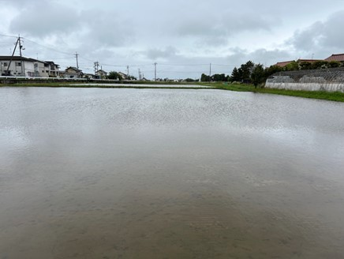
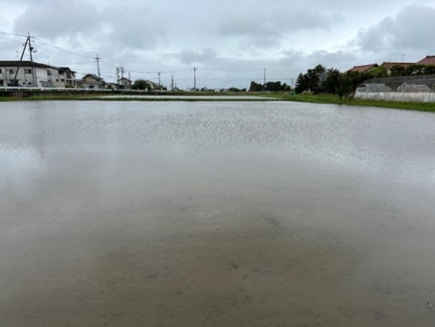

実施ほ場番地 |  | 斐川町荘原5678-12 |  | 実施ほ場番地 |  | 斐川町荘原5678-12

写真撮影日 （１回目） |  | 2024-06-12 |  | 写真撮影日 （２回目） |  | 2024-07-20

